상품제안서
48절 뱀피 수첩 | 상품코드: S04260

 |  |  |  |  |  |  | 02-713-8555 | www.synergygift.co.kr
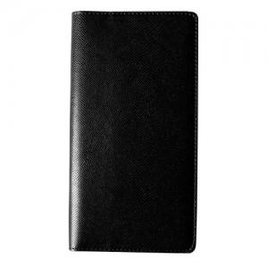 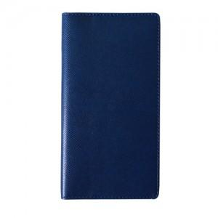

【상세/제작정보】 | 기본수량이하의 소량구매 가능여부는 문의주세요. 로고인쇄(로고박), 화보인쇄, 독판작업은 문의주세요.

【인쇄/포장옵션】 | 불박 / 별도문의

【공급단가】 | 수량 | 300~ | 1,000~ | 2,000~ | 3,000~ | 5,000~
*VAT별도 | 단가 | 4,050원 | 3,900원 | 3,750원 | 3,600원 | 3,510원

【상품 URL】 | https://www.synergygift.co.kr:443/src/goods_detail.php?gdno=9238

